상품제안서
오로라 스프링 다이어리 25절/32절 | 상품코드: S42885

 |  |  |  |  |  |  | 02-713-8555 | www.synergygift.co.kr
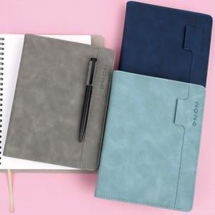

【상세/제작정보】

【인쇄/포장옵션】 | 불박 / OPP(비닐)

【공급단가】 | 수량 | 50~ | 100~ | 300~ | 1,000~ | 3,000~
*VAT별도 | 32절노트식 | 9,200원 | 9,050원 | 8,700원 | 8,260원 | 8,150원
 | 32절투데이 | 9,450원 | 9,300원 | 8,880원 | 8,530원 | 8,350원
 | 25절노트식 | 9,600원 | 9,400원 | 9,030원 | 8,620원 | 8,450원
 | 25절투데이 | 9,850원 | 9,650원 | 9,280원 | 8,850원 | 8,700원

【상품 URL】 | https://www.synergygift.co.kr:443/src/goods_detail.php?gdno=42885

